Trikots SGM
Bestellformular Trikots SGM
Name:
E-Mail:
Telefonnummer:
Mannschaft:
Sponsor:
Datum:

Bild | Artikel/Artikel-Nr. | Farbe | Größe/Stückzahl |  |  |  |  |  |  | Preis
 | Trikot Progressive 28 100226616 | Weiß | Größe | 116 | 128 | 140 | 152 | 164 | - | 34.00 €
 |  |  | Stückzahl |  |  |  |  |  |  | 0.00 €
 |  |  | Größe | S | M | L | XL | XXL | 3XL | 37.00 €
 |  |  | Stückzahl |  |  |  |  |  |  | 0.00 €
 | Trikot Progressive 28 100226647 | Schwarz | Größe | 116 | 128 | 140 | 152 | 164 | - | 34.00 €
 |  |  | Stückzahl |  |  |  |  |  |  | 0.00 €
 |  |  | Größe | S | M | L | XL | XXL | 3XL | 37.00 €
 |  |  | Stückzahl |  |  |  |  |  |  | 0.00 €
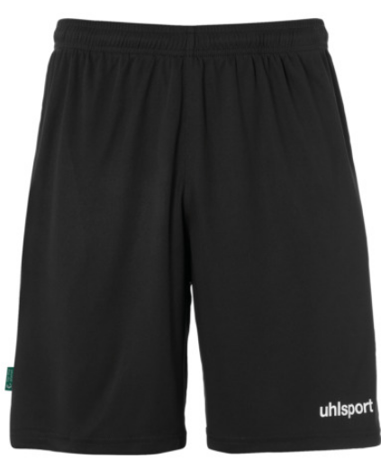 | Center Basic Short 100530616 | Schwarz | Größe | 116 | 128 | 140 | 152 | 164 | - | 9.00 €
 |  |  | Stückzahl |  |  |  |  |  |  | 0.00 €
 |  |  | Größe | S | M | L | XL | XXL | - | 10.50 €
 |  |  | Stückzahl |  |  |  |  |  |  | 0.00 €
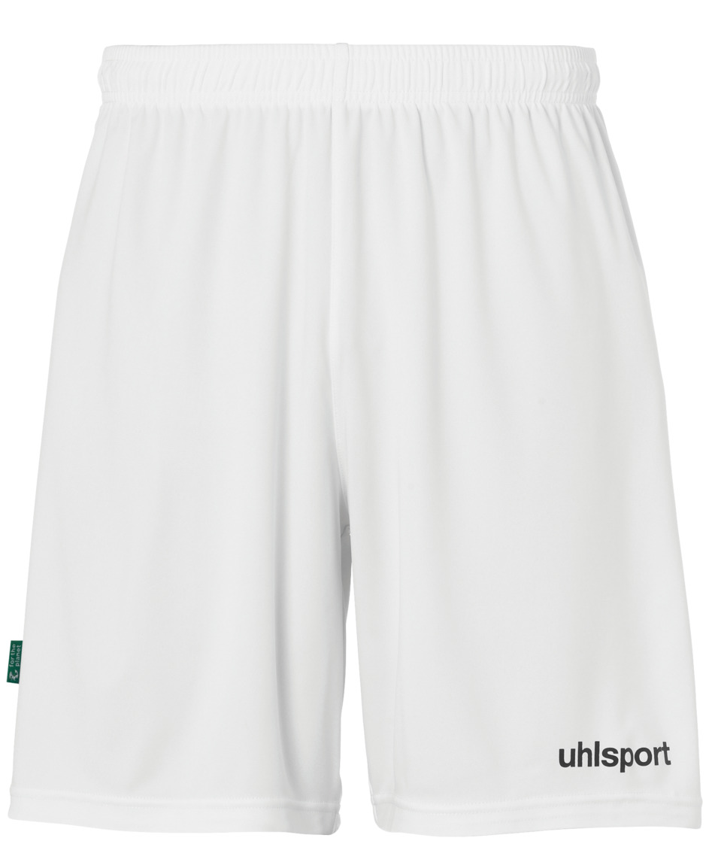 | Center Basic Short 100530601 | Weiß | Größe | 116 | 128 | 140 | 152 | 164 | - | 9.00 €
 |  |  | Stückzahl |  |  |  |  |  |  | 0.00 €
 |  |  | Größe | S | M | L | XL | XXL | - | 10.50 €
 |  |  | Stückzahl |  |  |  |  |  |  | 0.00 €
 | Stutzen Bambini/Junior 1003447-05 Stutzen Senior 1001003697-01 | Schwarz | Größe | Bambini/Junior |  |  |  |  |  | 3.00 €
 |  |  | Stückzahl |  |  |  |  |  |  | 0.00 €
 |  |  | Größe | Senior |  |  |  |  |  | 3.60 €
 |  |  | Stückzahl |  |  |  |  |  |  | 0.00 €
 | Stutzen Bambini/Junior 1003447-03 Stutzen Senior 1001003697-02 | Weiß | Größe | Bambini/Junior |  |  |  |  |  | 3.00 €
 |  |  | Stückzahl |  |  |  |  |  |  | 0.00 €
 |  |  | Größe | Senior |  |  |  |  |  | 3.60 €
 |  |  | Stückzahl |  |  |  |  |  |  | 0.00 €
 | Distinction Baselayer 100307817 | Grau | Größe | 116 | 128 | 140 | 152 | 164 | - | 30.00 €
 |  |  | Stückzahl |  |  |  |  |  |  | 0.00 €
 |  |  | Größe | S | M | L | XL | XXL | 3XL | 35.00 €
 |  |  | Stückzahl |  |  |  |  |  |  | 0.00 €
 | Distinction Baselayer 100307801 | Weiß | Größe | 116 | 128 | 140 | 152 | 164 | - | 30.00 €
 |  |  | Stückzahl |  |  |  |  |  |  | 0.00 €
 |  |  | Größe | S | M | L | XL | XXL | 3XL | 35.00 €
 |  |  | Stückzahl |  |  |  |  |  |  | 0.00 €
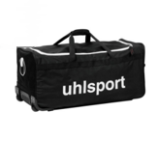 | Trikottasche 110 L 1004221 | Schwarz | Stückzahl |  |  |  |  |  |  | 44.00 €

 |  |  |  |  |  |  |  |  |  | 0.00 €

 |  |  |  | Gesamtsumme: |  |  |  |  |  | 0.00 €

